상품제안서
캠핑용 8000mAh 대용량 충전식 타프팬 | 상품코드: S37172

 |  |  |  |  |  |  | 02-713-8555 | www.synergygift.co.kr
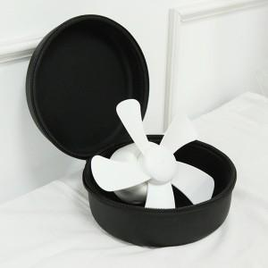

【상세/제작정보】

【인쇄/포장옵션】 | 풀칼라 / 포장지포장

【공급단가】 | 수량 | 20~ | 50~ | 100~ | 300~ | 500~
*VAT별도 | 단가 | 23,630원 | 23,270원 | 22,720원 | 21,810원 | 20,900원

【상품 URL】 | https://www.synergygift.co.kr:443/src/goods_detail.php?gdno=37172

